ICPC Asia Hue City
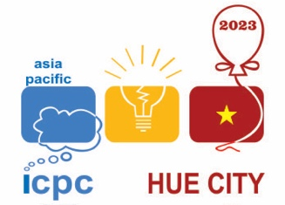 | KẾT QUẢ GIẢI THƯỞNG ICPC ASIA HUE CITY 2023
team name | uni name | rank | prize | solved | penalty | last AC
NewTrend | Seoul National University | 1 | Champion | 10 | 1272 | 299
absinthe | National University of Singapore | 2 | First | 10 | 1362 | 294
Cossacks and Samurai | National University of Singapore | 3 | Co-winner | 10 | 1565 | 279
too_soft | National Taiwan University | 4 | First | 9 | 1060 | 270
sudo | University of Engineering and Technology - VNU | 5 | First | 8 | 663 | 186
the one who strikes fear in others | National University of Singapore | 6 | Co-winner (second) | 8 | 816 | 212
Tê con | National University of Singapore | 7 | Co-winner (second) | 8 | 1113 | 274
HCMUS-ExploringWorld | University of Science, VNU-HCM | 8 | Second | 8 | 1204 | 258
HCMUS-SmokinTomatoes | University of Science, VNU-HCM | 9 | Co-winner | 7 | 524 | 146
Rigor Mormist | Universitas Indonesia | 10 | Second | 7 | 526 | 182
1RZck | National Taiwan University | 11 | Co-winner | 7 | 652 | 208
My Penguin is Dead! | National University of Singapore | 12 | Co-winner | 7 | 677 | 191
BKDN.LeaderTurnsBack | University of Science and Technology – The University of Danang | 13 | Second | 7 | 763 | 208
HCMUS-PeTalNyKing | University of Science, VNU-HCM | 14 | Co-winner | 7 | 799 | 198
HUST Kite | Hanoi University of Science and Technology | 15 | Second | 7 | 839 | 227
Gordon Pear | Nanyang Technological University | 16 | Third | 7 | 997 | 260
cat | University of Engineering and Technology - VNU | 17 | Co-winner | 7 | 1008 | 285
HCMUTE.Fortune | HCMC University of Technology and Education | 18 | Third | 7 | 1203 | 287
FPTU HN Ching Cheng Hanji | FPT University | 19 | Third | 7 | 1225 | 298
UknoWho | Nanyang Technological University | 20 | Co-winner | 6 | 545 | 156
HCMUS-Unity | University of Science, VNU-HCM | 21 | Co-winner | 6 | 636 | 242
UIT.HHQ.SilverBullet | University of Information Technology - Vietnam National University HCM | 22 | Third | 6 | 659 | 252

Non-IT Team
PPA_sadthudatink | People’s Police Academy | 72 | First Non_IT Team | 3 | 134 | 54
TCU-01 | TeleCommunications University | 77 | Second Non_IT Team | 3 | 159 | 67
IUH.CoBan | Industrial University of Ho Chi Minh City | 89 | Third Non_IT Team | 3 | 260 | 260
NEU-ONE | National Economics University | 90 | Third Non_IT Team | 3 | 269 | 269

SieuCup
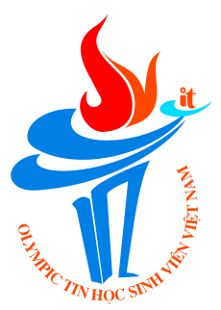
DANH SÁCH GIẢI THƯỞNG - KHỐI SIÊU CUP OLP'23
STT | Họ và tên | Trường | Điểm | Gỉải
1 | Trần Xuân Bách | Trường Đại học Công nghệ - Đại học Quốc gia Hà Nội | 299.2 | CUP Vàng
2 | Phạm Xuân Trung | Trường Đại học Công nghệ - Đại học Quốc gia Hà Nội | 180.5 | CUP Bạc
3 | Trần Vinh Khánh | Trường Đại học Công nghệ Thông tin - Đại học Quốc gia Thành phố Hồ Chí Minh | 170.2 | CUP Bạc
4 | Hà Văn Hoàng | Trường Đại học Công nghệ Thông tin - Đại học Quốc gia Thành phố Hồ Chí Minh | 141.9 | CUP Đồng
5 | Võ Khắc Triệu | Trường Đại học Khoa học Tự nhiên - Đại học Quốc gia Thành phố Hồ Chí Minh | 125.6 | CUP Đồng
6 | Lê Bảo Hiệp | Trường Đại học Khoa học Tự nhiên - Đại học Quốc gia Thành phố Hồ Chí Minh | 122.5 | CUP Đồng
7 | Lê Ngọc Bảo Anh | Trường Đại học Bách khoa - Đại học Đà Nẵng | 118.3 | đồng Giải Ba
8 | Lưu Trung Đức | Trường Đại học Quốc tế - Đại học Quốc gia Thành phố Hồ Chí Minh | 114 | đồng Giải Ba
9 | Đặng Xuân Minh Hiếu | Trường Đại học Khoa học Tự nhiên - Đại học Quốc gia Hà Nội | 108.2 | đồng Giải Ba
10 | Phạm Hoàng Tiến | Trường Đại học Bách khoa Hà Nội | 106.3 | đồng Giải Ba

